予約票①
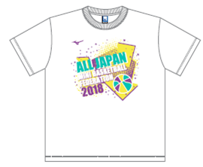
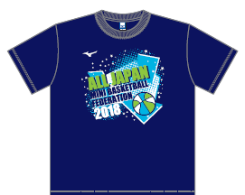
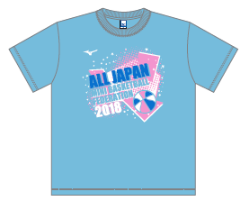
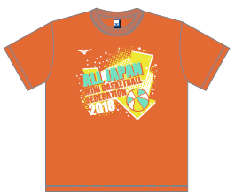
 | 2018 全国統一デザイン日本ミニバスケットボール連盟公認Ｔシャツ予約票 【チーム申込書】 |  |  |  |  |  |  |  |  |  |  | ※ 合計数・金額は自動計算されます （15枚以上は送料無料）
1 | チーム名 |  | お届け先 | 予約サイズ |  |  |  |  |  |  |  |  |  |  | 備 考
 |  |  | 〒 | 色 |  | JS(110) | JM(130) | JL(150) | S | M | L | XL | XXL | 計
 |  |  |  | 半袖 | ホワイト |  |  |  |  |  |  |  |  | 0 |  | 業者負担
 |  |  | （住所） |  | ネイビー |  |  |  |  |  |  |  |  | 0 |  | 送料自己負担 |  |  | 0
 |  |  |  |  | サックス |  |  |  |  |  |  |  |  | 0 |  |  |  | 円
 | 男子 | 女子 |  |  | オレンジ |  |  |  |  |  |  |  |  | 0 |  | 一括届・納品書別
 | 代表者名 |  |  | 長袖 | ホワイト |  |  |  |  |  |  |  |  | 0 | 半袖 |  | 0 | 枚 | 0
 |  |  |  |  | ネイビー |  |  |  |  |  |  |  |  | 0 | 長袖 |  | 0 | 枚
 |  |  | 📞 |  | ブラック |  |  |  |  |  |  |  |  | 0 | 合計 |  | 0 | 枚 | 0
 |  |  |  | 金額 ： 半袖@\2,500、長袖@\3,000 |  |  |  |  |  | 購入金額 |  | ¥-

